Jednoduché početní operace
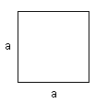
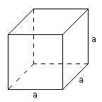
Sčítání, odčítání, násobení a dělení buněk
 | Čtverec |  |  | Krychle
Do světle šedých políček si |  | a= |  |  | a=
vymyslete a zapište čísla. |  | S= |  |  | S=
Tmavé buňky naprogramujte |  | o= |  |  | V=
tak, aby spočítaly obvod, obsah,
případně výplň tvaru. |  |  | S=a² |  |  | S=6a²
 |  |  | o=4a |  |  | V=a³


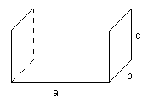
 | Obdélník |  |  | Kvádr
 |  | a= |  |  | a=
 |  | b= |  |  | b=
 |  | S= |  |  | c=
 |  | o= |  |  | S=
 |  |  |  |  | V=
 |  |  | S=ab
 |  |  | o=2(a+b) |  |  | S=2(ab+bc+ac)
 |  |  |  |  |  | V=abc


 |  |  |  | Práce pro rychlíky
 | Kruh |  |  | Koule
 |  | r= |  |  | r=
 |  | p= | 3.1415926536 |  | p= | 3.1415926536
 |  | S= |  |  | S=
 |  | o= |  |  | V=

 |  |  | S=pr² |  |  | S=4pr²
 |  |  | o=2pr |  |  | V=(4pr³)/3

Procvičení - převody jednotek
Sčítání, odčítání, násobení a dělení buněk
Na internetu najděte vzorce pro převody jednotek na jiné. Pokud budete potřebovat, můžete si bokem provádět mezivýpočty.

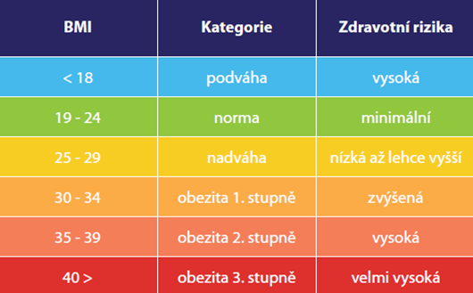
Převod rychlosti | Převod rychlosti | Převod teploty | Výpočet body mass indexu
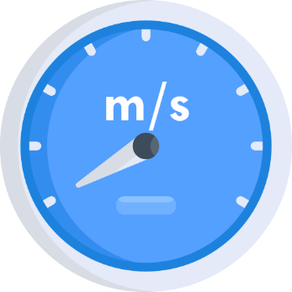 |  |  |  | 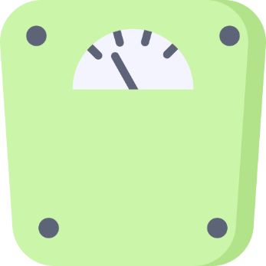

metrů za sekundu je… | kilometrů za hodinu je… | stupňů Celsia je… | vaše výška v metrech | vaše váha
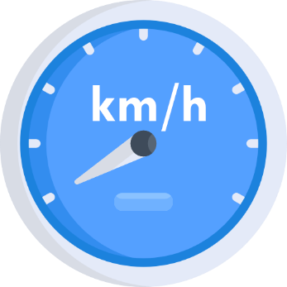 |  | 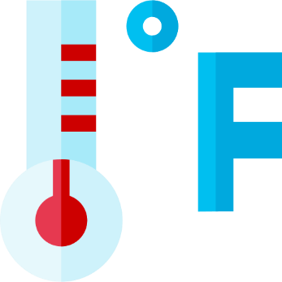 | 
 |  |  |  |  | Zdroj tabulky: info-zdravi.cz
kilometrů za hodinu. | metrů za sekundu. | stupňů Fahrenheita. | vaše vypočtené BMI

